Sayfa1
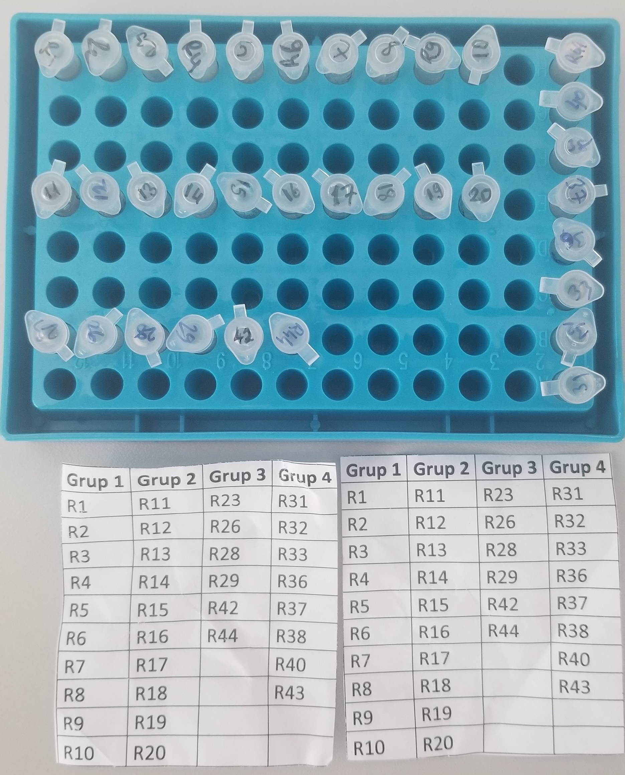
Numune Adı | TAS(mmol/L) | TOS (µmol/L) | OSI
Numune-R1 | 1.46 | 29.88 | 2.047
Numune-R2 | 1.48 | 12.06 | 0.815
Numune-R3 | 1.61 | 7.52 | 0.467
Numune-R4 | 1.4 | 16.06 | 1.147
Numune-R5 | 1.4 | 11.9 | 0.850
Numune-R6 | 1.54 | 6.72 | 0.436
Numune-R7 | 1.48 | 14.65 | 0.990
Numune-R8 | 1.61 | 14.84 | 0.922
Numune-R9 | 1.62 | 10.25 | 0.633
Numune-R10 | 1.56 | 23.74 | 1.522
Numune-R11 | 1.18 | 23.72 | 2.010
Numune-R12 | 1.4 | 11 | 0.786
Numune-R13 | 1.12 | 11.88 | 1.061
Numune-R14 | 1.14 | 15.31 | 1.343
Numune-R15 | 1.3 | 9.84 | 0.757
Numune-R16 | 1.16 | 14.17 | 1.222
Numune-R17 | 1.15 | 12.4 | 1.078
Numune-R18 | 1.5 | 29.51 | 1.967
Numune-R19 | 1.33 | 27.47 | 2.065
Numune-R20 | 1.15 | 28.05 | 2.439
Numune-R23 | 2.2 | 15.87 | 0.721
Numune-R26 | 1.72 | 15.26 | 0.887
Numune-R28 | 1.67 | 19.79 | 1.185
Numune-R29 | 1.76 | 7.13 | 0.405
Numune-R42 | 1.7 | 11.57 | 0.681
Numune-R44 | 1.55 | 19.39 | 1.251
Numune-R31 | 1.79 | 20.35 | 1.137
Numune-R32 | 1.49 | 14.06 | 0.944
Numune-R33 | 1.86 | 33.4 | 1.796
Numune-R36 | 1.59 | 21.53 | 1.354
Numune-R37 | 1.11 | 7.01 | 0.632
Numune-R38 | 1.76 | 20.49 | 1.164
Numune-R40 | 2.18 | 6.81 | 0.312
Numune-R43 | 1.37 | 19.13 | 1.396

Bu çalışmada "Relassay" marka kitler kullanılmıştır.
TAS Kat.No: RL0017
TOS Kat.Not: RL0024
PON-1: RL0031
Kullanılan cihaz: Mindray marka BS300 model tam otomatik biyokimya cihazı

